구독목록
화 면 정 의 서
시스템명 | TeulDa |  |  | 작성일 | 2021.01.09
업 무 명 | 기록관리 |  |  | 작성자 | 김성영
화면 ID | listSubscribe.jsp |  |  | 화면명 | 구독목록
화면개요 | 구독목록

1. 화면 레이아웃
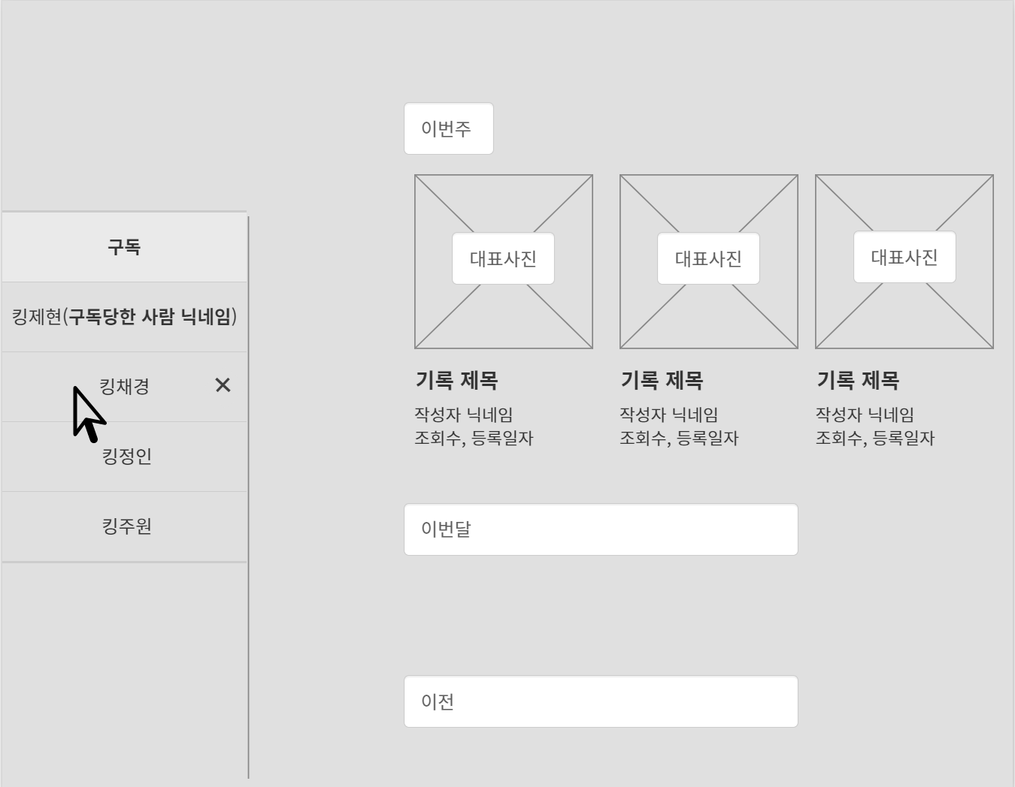

2. 데이터 구성항목
항목명(한글) | 컨트롤(영문) | 필수 | 수정여부 | 설명 |  |  | 비고/제약사항
닉네임 | nickname | Y | N | 사용자 닉네임 |  |  | 구독버튼 누른사람 닉네임
구독당한 사람 닉네임 | subscribeNick | Y | N | 구독당한 사람 닉네임
기록id | diary_no | N | N | 구독목록에 보여지는 기록 정보 id
제목 | title | Y | N | 기록 제목
대표사진 | thumbnail | Y | N | 기록의 대표사진
항목명(한글) | 컨트롤(영문) | 필수 | 수정여부 | 설명 |  |  | 비고/제약사항
조회수 | hits | Y | N | 기록을 조회한 총 횟수
작성일 | writedate | Y | N | 구독목록에 보여지는 기록의 작성일
구독일자 | subscribeDate | N | N | 사용자가 구독자 목록의 대상을 구독한 날

3. 처리 로직
이벤트명 | 입력값/파라미터 | 처리내용 |  |  |  | 출력/처리결과 |  | 비고
 | 시작 JSP | 프리젠테이션 레이어 설계 |  |  |  | 출력 JSP
기록.onClick() |  | 구독 목록의 사용자 기록 중 하나를 클릭하면 기록의 상세정보를 볼 수 있다.

 | 구독 목록 UI | Path : URI (?) |  |  |  | 기록조회
 |  | Controller : 기록관리Ctrl
구독당한 사람.mouseover() |  | 마우스 커서를 올린 사람의 구독을 취소할 수 있는 취소 버튼이 보여진다.

 | 구독 목록 UI | Path : URI (?) |  |  |  | 구독 목록 UI
 |  | Controller : 기록관리Ctrl
취소(x)버튼.onClick() |  | 현재 구독 중인 사용자에 대한 구독을 취소하고 구독 목록에서 삭제한다.

 | 구독 목록 UI | Path : URI (?) |  |  |  | 구독 목록 UI
 |  | Controller : 기록관리Ctrl

책형식 인쇄
화 면 정 의 서
시스템명 | TeulDa |  |  | 작성일 | 2021.01.09
업 무 명 | 기록관리 |  |  | 작성자 | 김성영
화면 ID |  |  |  | 화면명 | 책형식 인쇄
화면개요 | 책형식 인쇄

1. 화면 레이아웃
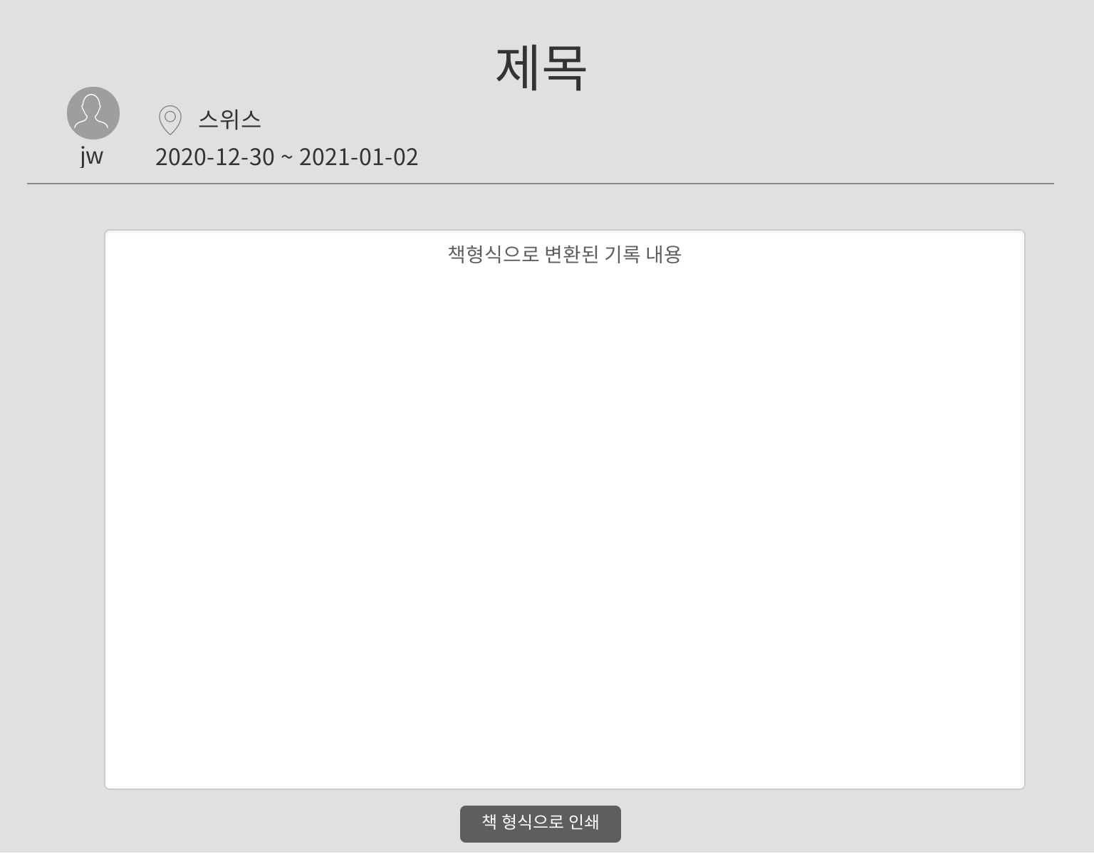

2. 데이터 구성항목
항목명(한글) | 컨트롤(영문) | 필수 | 수정여부 | 설명 |  |  | 비고/제약사항
기록id | diary_no | Y | N | 상세보기 중인 기록 id
작성자 닉네임 | nickname | Y | N | 작성자 닉네임
여행 시작날짜 | startdate | N | Y | 여행 시작날짜
여행 종료날짜 | endDate | N | Y | 여행 종료날짜
제목 | title | Y | N | 기록 제목
여행지 위치정보 | place | Y | Y | 지도(Google Map)에서 선택한 위치정보
내용 | contents | Y | N | 기록 내용

3. 처리 로직
이벤트명 | 입력값/파라미터 | 처리내용 |  |  |  | 출력/처리결과 |  | 비고
 | 시작 JSP | 프리젠테이션 레이어 설계 |  |  |  | 출력 JSP
책 형식으로 인쇄.onClick() |  | 현재 상세조회중인 기록이 책형식으로 변환되어 화면에 보여지고 이것을 인쇄한다.

 | 책 형식으로 인쇄 UI | Path : URI (?) |  |  |  | 기록 상세조회 UI
 |  | Controller : 기록관리Ctrl

후기작성
화 면 정 의 서
시스템명 | TeulDa |  |  | 작성일 | 2021.01.09
업 무 명 | 후기관리 |  |  | 작성자 | 김성영
화면 ID | addReview.jsp |  |  | 화면명 | 후기작성
화면개요 | 후기작성

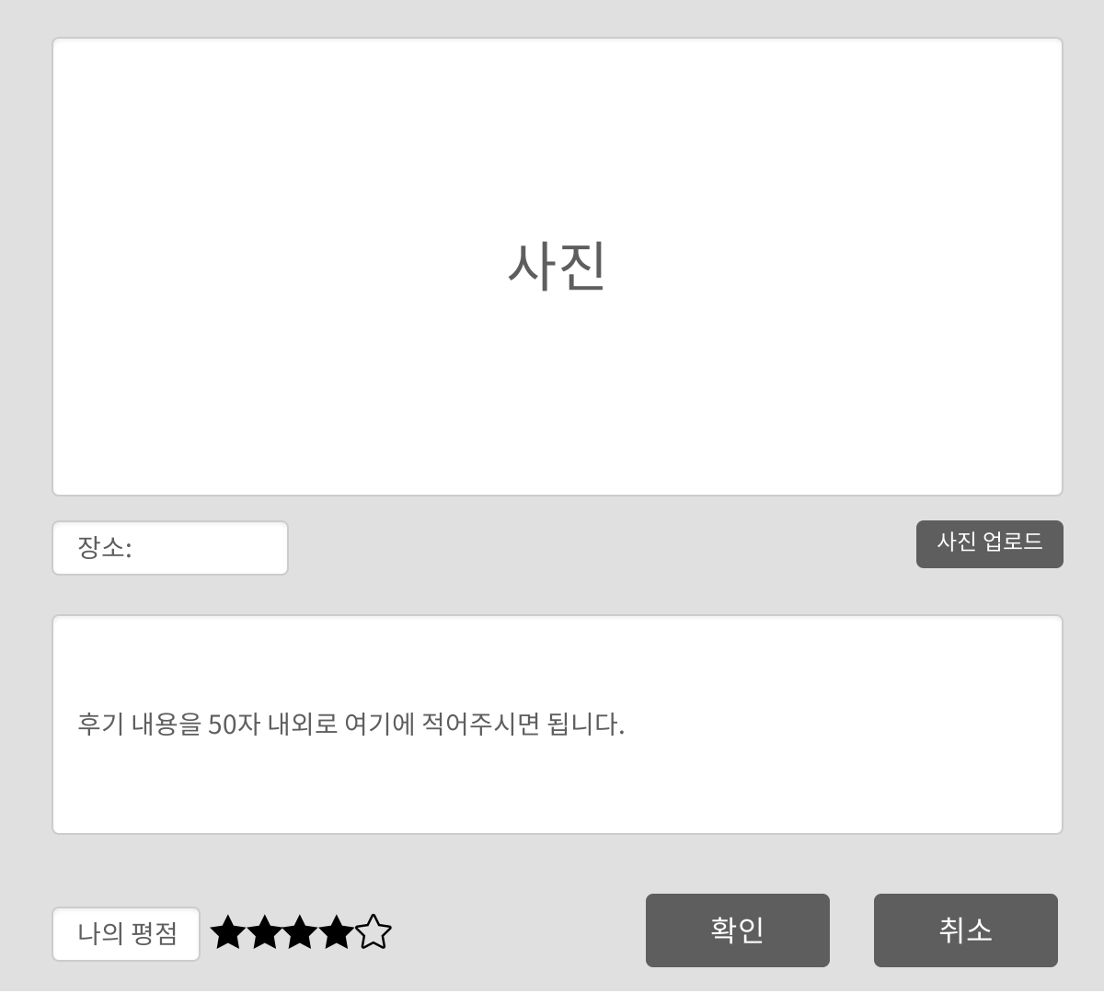
1. 화면 레이아웃

2. 데이터 구성항목
항목명(한글) | 컨트롤(영문) | 필수 | 수정여부 | 설명 |  |  | 비고/제약사항
후기 id | reviewNo | Y | N | 후기 식별자
닉네임 | nickname | Y | N | 작성자 닉네임
장소 | reviewPlace | Y | Y | 후기를 남긴 특정 장소
내용 | reviewContents | Y | Y | 후기 내용
사진 | reviewPhoto | N | Y | 후기에 첨부하는 사진
평점 | stars | Y | Y | 사용자의 평점
작성일 | reviewDate | Y | N | 후기를 작성한 날

3. 처리 로직
이벤트명 | 입력값/파라미터 | 처리내용 |  |  |  | 출력/처리결과 |  | 비고
 | 시작 JSP | 프리젠테이션 레이어 설계 |  |  |  | 출력 JSP
사진 업로드.onClick() |  | 첨부할 사진을 선택할 수 있도록 파일 업로드 창이 보여진다. |  |  |  | 파일 업로드창을 보여준다.

 | 후기 작성 UI | Path : URI (?)
 |  | Controller : 기록관리Ctrl
확인.onClick() |  | 후기 내용 작성을 완료한다.

 | 후기 작성 UI | Path : URI (?) |  |  |  | 후기 조회 UI
 |  | Controller : 기록관리Ctrl
취소.onClick() |  | 후기 작성을 취소하고 후기 목록으로 돌아간다.

 | 후기 작성 UI | Path : URI (?) |  |  |  | 후기 목록 UI
 |  | Controller : 기록관리Ctrl

후기조회
화 면 정 의 서
시스템명 | TeulDa |  |  | 작성일 | 2021.01.09
업 무 명 | 후기관리 |  |  | 작성자 | 김성영
화면 ID | getReview.jsp |  |  | 화면명 | 후기조회
화면개요 | 후기조회

1. 화면 레이아웃
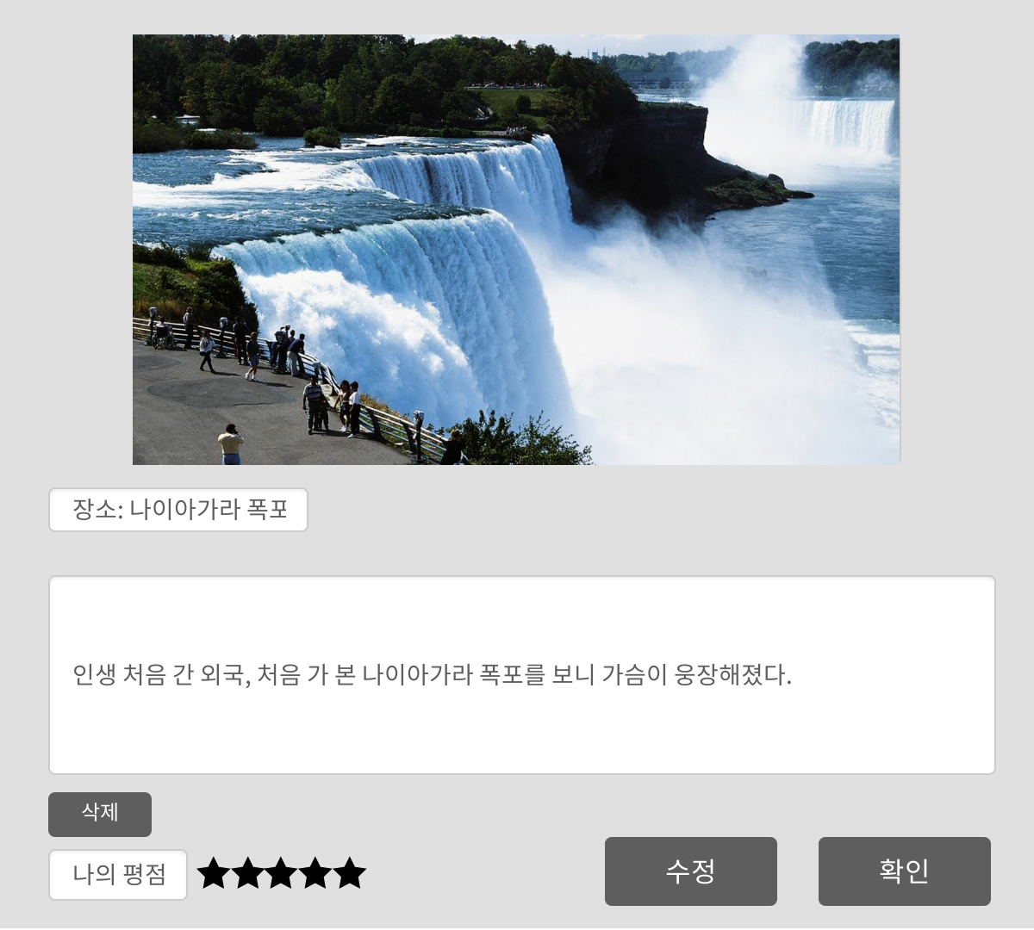

2. 데이터 구성항목
항목명(한글) | 컨트롤(영문) | 필수 | 수정여부 | 설명 |  |  | 비고/제약사항
후기 id | reviewNo | Y | N | 후기 식별자
닉네임 | nickname | Y | N | 작성자 닉네임
장소 | reviewPlace | Y | N | 후기를 남긴 특정 장소
내용 | reviewContents | Y | N | 후기 내용
사진 | reviewPhoto | N | N | 후기에 첨부하는 사진
평점 | stars | Y | N | 사용자의 평점
작성일 | reviewDate | Y | N | 후기를 작성한 날

3. 처리 로직
이벤트명 | 입력값/파라미터 | 처리내용 |  |  |  | 출력/처리결과 |  | 비고
 | 시작 JSP | 프리젠테이션 레이어 설계 |  |  |  | 출력 JSP
삭제.onClick() |  | 현재 조회중인 후기를 삭제하고 후기 목록으로 돌아간다.

 | 후기 조회 UI | Path : URI (?) |  |  |  | 후기 목록 UI
 |  | Controller : 기록관리Ctrl
수정.onClick() |  | 후기 내용 수정을 위해 후기 수정 UI로 이동한다.

 | 후기 조회 UI | Path : URI (?) |  |  |  | 후기 수정 UI
 |  | Controller : 기록관리Ctrl
확인.onClick() |  | 후기 조회를 마치고 후기 목록으로 돌아간다.

 | 후기 조회 UI | Path : URI (?) |  |  |  | 후기 목록 UI
 |  | Controller : 기록관리Ctrl

후기수정
화 면 정 의 서
시스템명 | TeulDa |  |  | 작성일 | 2021.01.09
업 무 명 | 후기관리 |  |  | 작성자 | 김성영
화면 ID | updateReview.jsp |  |  | 화면명 | 후기수정
화면개요 | 후기수정

1. 화면 레이아웃
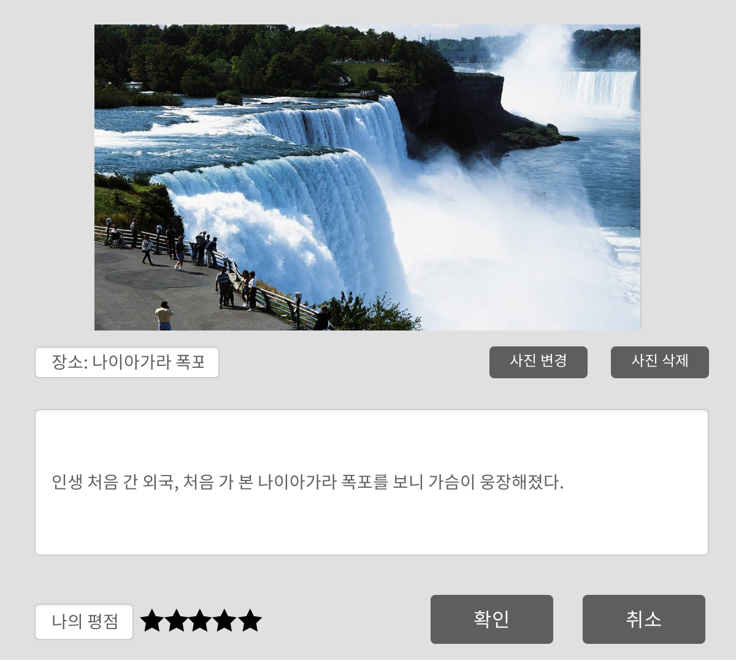

2. 데이터 구성항목
항목명(한글) | 컨트롤(영문) | 필수 | 수정여부 | 설명 |  |  | 비고/제약사항
후기 id | reviewNo | Y | N | 후기 식별자
닉네임 | nickname | Y | N | 작성자 닉네임
장소 | reviewPlace | Y | Y | 후기를 남긴 특정 장소
내용 | reviewContents | Y | Y | 후기 내용
사진 | reviewPhoto | N | Y | 후기에 첨부하는 사진
평점 | stars | Y | Y | 사용자의 평점
작성일 | reviewDate | Y | N | 후기를 작성한 날

3. 처리 로직
이벤트명 | 입력값/파라미터 | 처리내용 |  |  |  | 출력/처리결과 |  | 비고
 | 시작 JSP | 프리젠테이션 레이어 설계 |  |  |  | 출력 JSP
사진 변경.onClick() |  | 현재 후기에 첨부되어 있는 사진을 변경한다. 변경할 사진을 선택할 수 있도록 파일 업로드 창이 보여진다. |  |  |  | 파일 업로드 창을 보여준다.

 | 후기 수정 UI | Path : URI (?)
 |  | Controller : 기록관리Ctrl
사진 삭제.onClick() |  | 현재 후기에 첨부되어 있는 사진을 삭제한다.

 | 후기 수정 UI | Path : URI (?) |  |  |  | 후기 수정 UI
 |  | Controller : 기록관리Ctrl
확인.onClick() |  | 후기 수정을 완료하고 수정한 후기를 보기 위해 후기 조회 화면으로 이동한다.

 | 후기 수정 UI | Path : URI (?) |  |  |  | 후기 조회 UI
 |  | Controller : 기록관리Ctrl
취소.onClick() |  | 지금까지 수정했던 사항을 취소하고 후기 조회 화면으로 돌아간다.

 | 후기 수정 UI | Path : URI (?) |  |  |  | 후기 조회 UI
 |  | Controller : 기록관리Ctrl

후기목록
화 면 정 의 서
시스템명 | TeulDa |  |  | 작성일 | 2021.01.09
업 무 명 | 후기관리 |  |  | 작성자 | 김성영
화면 ID | listReview.jsp |  |  | 화면명 | 후기목록
화면개요 | 후기목록

1. 화면 레이아웃
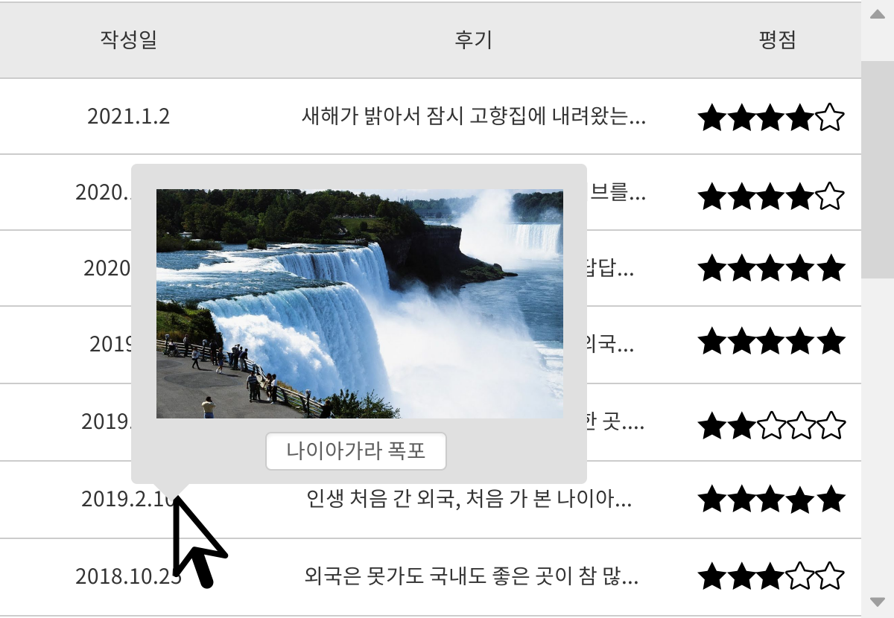

2. 데이터 구성항목
항목명(한글) | 컨트롤(영문) | 필수 | 수정여부 | 설명 |  |  | 비고/제약사항
후기 id | reviewNo | Y | N | 후기 식별자
닉네임 | nickname | Y | N | 작성자 닉네임
장소 | reviewPlace | Y | N | 후기를 남긴 특정 장소
내용 | reviewContents | Y | N | 후기 내용
사진 | reviewPhoto | N | N | 후기에 첨부한 사진, 커서를 올리면 썸네일로 보여진다.
항목명(한글) | 컨트롤(영문) | 필수 | 수정여부 | 설명 |  |  | 비고/제약사항
평점 | stars | Y | N | 사용자의 평점
작성일 | reviewDate | Y | N | 후기를 작성한 날

3. 처리 로직
이벤트명 | 입력값/파라미터 | 처리내용 |  |  |  | 출력/처리결과 |  | 비고
 | 시작 JSP | 프리젠테이션 레이어 설계 |  |  |  | 출력 JSP
후기 작성일.mouseover() |  | 마우스 커서가 올라가 있는 후기의 썸네일을 팝업창으로 보여준다.

 | 후기 목록 UI | Path : URI (?) |  |  |  | 후기 목록 UI
 |  | Controller : 기록관리Ctrl
후기 내용.mouseover() |  | 마우스 커서가 올라가 있는 후기의 썸네일을 팝업창으로 보여준다.

 | 후기 목록 UI | Path : URI (?) |  |  |  | 후기 목록 UI
 |  | Controller : 기록관리Ctrl
후기 작성일.onClick() |  | 클릭한 후기를 조회한다.

 | 후기 목록 UI | Path : URI (?) |  |  |  | 후기 조회 UI
 |  | Controller : 기록관리Ctrl
후기 내용.onClick() |  | 클릭한 후기를 조회한다.

 | 후기 목록 UI | Path : URI (?) |  |  |  | 후기 조회 UI
 |  | Controller : 기록관리Ctrl

채팅방
화 면 정 의 서
시스템명 | TeulDa |  |  | 작성일 | 2021.01.09
업 무 명 | 채팅 |  |  | 작성자 | 김성영
화면 ID | chatroom.jsp |  |  | 화면명 | 채팅방
화면개요 | 채팅방

1. 화면 레이아웃

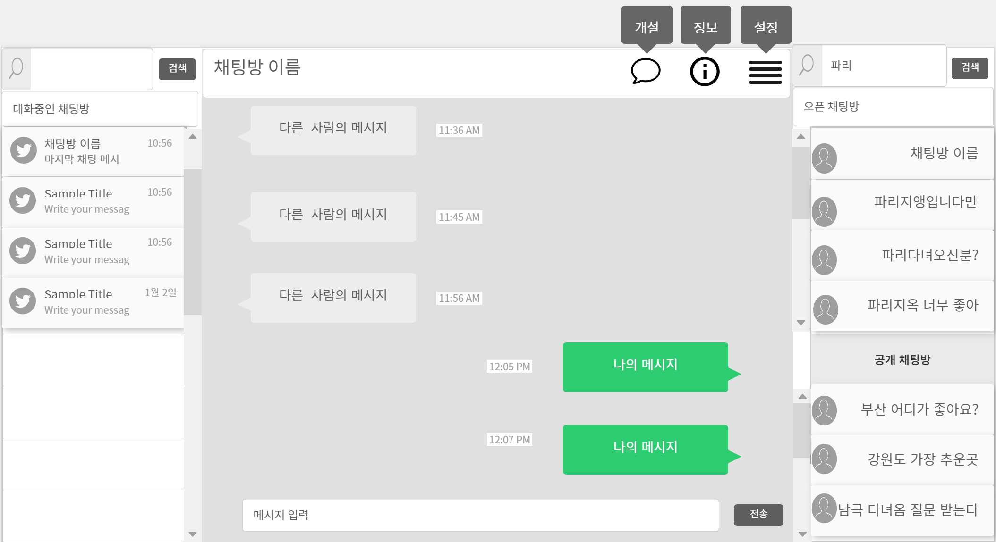

2. 데이터 구성항목
항목명(한글) | 컨트롤(영문) | 필수 | 수정여부 | 설명 |  |  | 비고/제약사항
채팅 참여자 | nickname | Y | N | 채팅 참여자
관심 여행지 | interest | Y | N | 사용자 프로필의 관심 여행지
거주지 | resi | Y | N | 사용자 프로필의 거주지
프로필 사진 | myPhoto | Y | N | 사용자 프로필 사진
역할 | chatRole | Y | N | 채팅방에서 사용자의 역할 |  |  | 일반 채팅 참여자, 방장
항목명(한글) | 컨트롤(영문) | 필수 | 수정여부 | 설명 |  |  | 비고/제약사항
검색 조건 | searchCondition | Y | Y | 현재 채팅방이나 공개된 오픈 채팅방의 검색 조건(제목)
검색 키워드 | searchKeyword | Y | Y | 채팅방 검색을 하기위한 키워드(제목)
채팅방 id | chatRoomNo | Y | N | 채팅방 고유 식별자
채팅방 제목 | chatRoomTitle | Y | N | 채팅방 이름
채팅방 현재 인원수 | chatCurrent | Y | N | 채팅방에 현재 입장된 인원수
채팅방 최대 인원수 | chatMaximum | Y | N | 채팅방에 입장할 수 있는 최대 인원수
입력 메시지 | chatMsg | Y | Y | 채팅창에 입력한 메시지
채팅 내용 | chatHistory | Y | N | 채팅 참여자들이 채팅을 한 내역
메시지 입력 시간 | chatTime | Y | N | 채팅 메시지를 입력한 시간
검색 허용 여부 | chatAllowed | Y | N | 오픈 채팅방 검색에서 이 채팅방을 검색을 하게 허용할 수 있는지 여부

3. 처리 로직
이벤트명 | 입력값/파라미터 | 처리내용 |  |  |  | 출력/처리결과 |  | 비고
 | 시작 JSP | 프리젠테이션 레이어 설계 |  |  |  | 출력 JSP
Client 요청시 ( onLoad() 시 ) |  | 검색 키워드를 제목으로 하고 자신의 관심 여행지로 검색한 결과를 오픈 채팅방 검색 결과에 보여준다.

 | 채팅 UI | Path : URI (?) |  |  |  | 채팅 UI
 |  | Controller : 채팅 Ctrl
채팅방.onClick() |  | 클릭한 채팅방으로 입장한다. 채팅방에 입장하면 채팅방 이름이 채팅방 상단에 표시되고 채팅방 가운데에는 채팅 내역이 보여진다. |  |  |  |  |  | 현재 대화중인 채팅방의 경우 마지막 메시지를 입력한 사람의 프로필 사진이 보여진다.

 | 채팅 UI | Path : URI (?) |  |  |  | 채팅 UI
 |  | Controller : 채팅 Ctrl
메시지 입력.onClick() |  | 채팅 메시지를 입력할 수 있는 창에 키보드 커서를 올린다.

 | 채팅 UI | Path : URI (?) |  |  |  | 채팅 UI
 |  | Controller : 채팅 Ctrl
전송.onClick() |  | 입력 메시지란에 입력한 메시지를 채팅방으로 전송한다. 전송된 메시지는 입력 시간과 함께 채팅 내역에 보여진다.

 | 채팅 UI | Path : URI (?) |  |  |  | 채팅 UI
 |  | Controller : 채팅 Ctrl
검색.onClick() |  | 사용자가 현재 대화중인 채팅방이나 공개된 오픈채팅방 중 하나를 선택해서 채팅방 이름으로 검색한다. |  |  |  |  |  | 검색시 방장의 프로필 사진도 함께 보여진다.

 | 채팅 UI | Path : URI (?) |  |  |  | 채팅 UI
 |  | Controller : 채팅 Ctrl

이벤트명 | 입력값/파라미터 | 처리내용 |  |  |  | 출력/처리결과 |  | 비고
 | 시작 JSP | 프리젠테이션 레이어 설계 |  |  |  | 출력 JSP
개설.onClick() |  | 채팅방 개설 UI를 보여준다.

 | 채팅 UI | Path : URI (?) |  |  |  | 채팅방 개설 UI
 |  | Controller : 채팅 Ctrl
정보.onClick() |  | 채팅방 정보 UI을 보여준다.

 | 채팅 UI | Path : URI (?) |  |  |  | 채팅방 정보 UI
 |  | Controller : 채팅 Ctrl
설정.onClick() |  | 채팅방 설정 UI을 보여준다. |  |  |  |  |  | 방장만 가능하다.

 | 채팅 UI | Path : URI (?) |  |  |  | 채팅방 설정 UI
 |  | Controller : 채팅 Ctrl

채팅방 개설
화 면 정 의 서
시스템명 | TeulDa |  |  | 작성일 | 2021.01.09
업 무 명 | 채팅 |  |  | 작성자 | 김성영
화면 ID | addChatroom.jsp |  |  | 화면명 | 채팅방 개설
화면개요 | 채팅방 개설

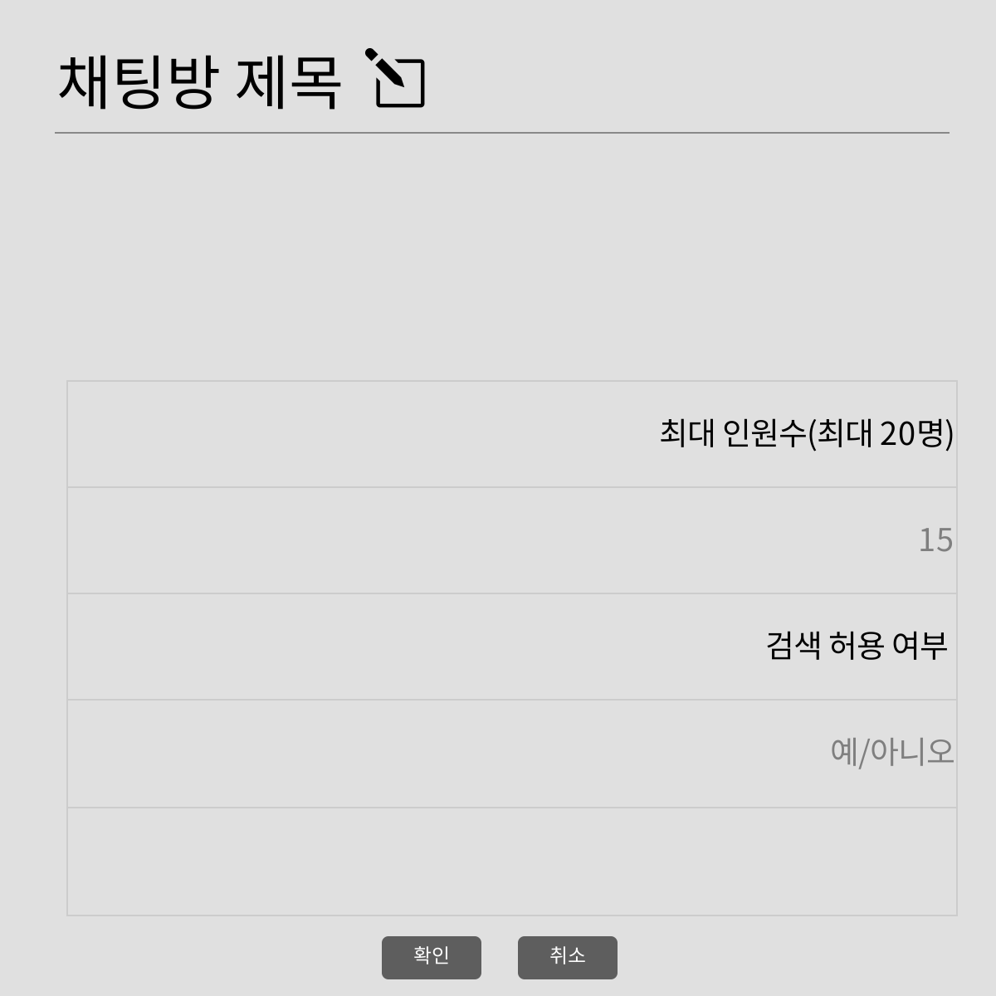
1. 화면 레이아웃

2. 데이터 구성항목
항목명(한글) | 컨트롤(영문) | 필수 | 수정여부 | 설명 |  |  | 비고/제약사항
채팅 참여자 | nickname | Y | N | 채팅 참여자
역할 | chatRole | Y | N | 채팅방에서 사용자의 역할 |  |  | 일반 채팅 참여자
채팅방 id | chatRoomNo | Y | N | 채팅방 고유 식별자
채팅방 제목 | chatRoomTitle | Y | Y | 채팅방 이름
채팅방 최대 인원수 | chatMaximum | Y | Y | 채팅방에 입장할 수 있는 최대 인원수
항목명(한글) | 컨트롤(영문) | 필수 | 수정여부 | 설명 |  |  | 비고/제약사항
검색 허용 여부 | chatAllowed | Y | Y | 오픈 채팅방 검색에서 이 채팅방을 검색을 하게 허용할 수 있는지 여부

3. 처리 로직
이벤트명 | 입력값/파라미터 | 처리내용 |  |  |  | 출력/처리결과 |  | 비고
 | 시작 JSP | 프리젠테이션 레이어 설계 |  |  |  | 출력 JSP
채팅방 제목.onClick() |  | 클릭하면 채팅방 제목을 입력할 수 있다. |  |  |  |  |  | 최대 30자

 | 채팅방 개설 UI | Path : URI (?) |  |  |  | 채팅방 개설 UI
 |  | Controller : 채팅 Ctrl
최대 인원수.onClick() |  | 클릭하면 최대 인원수를 설정할 수 있다. |  |  |  |  |  | 최대 20명

 | 채팅방 개설 UI | Path : URI (?) |  |  |  | 채팅방 개설 UI
 |  | Controller : 채팅 Ctrl
검색 허용 여부.onClick() |  | 채팅방을 오픈 채팅방에서 검색이 가능하게 할지 여부를 설정한다.

 | 채팅방 개설 UI | Path : URI (?) |  |  |  | 채팅방 개설 UI
 |  | Controller : 채팅 Ctrl
확인.onClick() |  | 현재 입력된 정보(채팅방 제목, 최대 인원수, 검색 허용 여부)를 바탕으로 채팅방을 개설하고 채팅방에 방장 자격으로 입장한다.

 | 채팅방 개설 UI | Path : URI (?) |  |  |  | 채팅 UI
 |  | Controller : 채팅 Ctrl
취소.onClick() |  | 채팅방 개설을 취소하고 채팅 UI로 돌아간다.

 | 채팅방 개설 UI | Path : URI (?) |  |  |  | 채팅 UI
 |  | Controller : 채팅 Ctrl

채팅방 정보
화 면 정 의 서
시스템명 | TeulDa |  |  | 작성일 | 2021.01.09
업 무 명 | 채팅 |  |  | 작성자 | 김성영
화면 ID | getChatroom.jsp |  |  | 화면명 | 채팅방 정보
화면개요 | 채팅방 정보

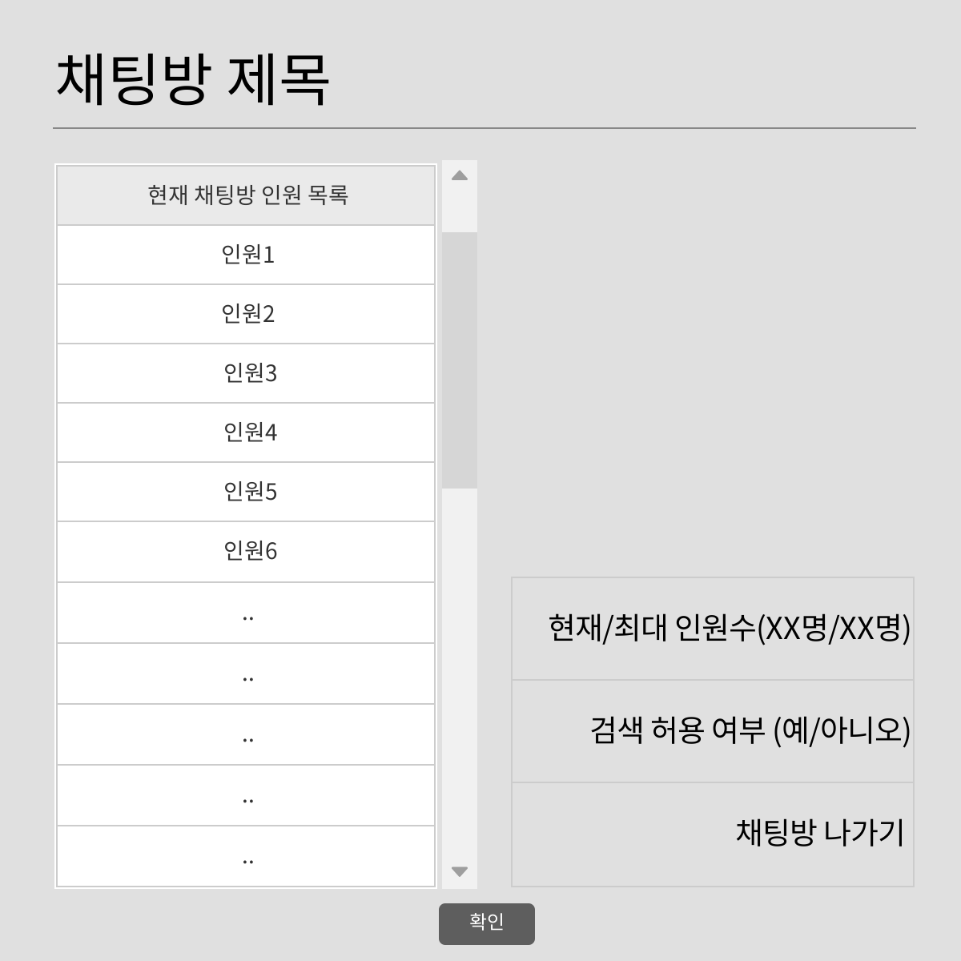
1. 화면 레이아웃

2. 데이터 구성항목
항목명(한글) | 컨트롤(영문) | 필수 | 수정여부 | 설명 |  |  | 비고/제약사항
채팅 참여자 | nickname | Y | N | 채팅 참여자
역할 | chatRole | Y | N | 채팅방에서 사용자의 역할 |  |  | 일반 채팅 참여자, 방장
채팅방 id | chatRoomNo | Y | N | 채팅방 고유 식별자
채팅방 제목 | chatRoomTitle | Y | N | 채팅방 이름
채팅방 현재 인원수 | chatCurrent | Y | N | 채팅방에 현재 입장된 인원수
채팅방 최대 인원수 | chatMaximum | Y | N | 채팅방에 입장할 수 있는 최대 인원수
항목명(한글) | 컨트롤(영문) | 필수 | 수정여부 | 설명 |  |  | 비고/제약사항
검색 허용 여부 | chatAllowed | Y | Y | 오픈 채팅방 검색에서 이 채팅방을 검색을 하게 허용할 수 있는지 여부

3. 처리 로직
이벤트명 | 입력값/파라미터 | 처리내용 |  |  |  | 출력/처리결과 |  | 비고
 | 시작 JSP | 프리젠테이션 레이어 설계 |  |  |  | 출력 JSP
채팅방 나가기.onClick() |  | 현재 채팅방을 나가서 채팅 UI로 돌아간다.

 | 채팅방 정보 UI | Path : URI (?) |  |  |  | 채팅 UI
 |  | Controller : 채팅 Ctrl
확인.onClick() |  | 채팅방 정보 확인을 마치고 채팅 UI로 돌아간다.

 | 채팅방 정보 UI | Path : URI (?) |  |  |  | 채팅 UI
 |  | Controller : 채팅 Ctrl

채팅방 설정
화 면 정 의 서
시스템명 | TeulDa |  |  | 작성일 | 2021.01.09
업 무 명 | 채팅 |  |  | 작성자 | 김성영
화면 ID | updateChatroom.jsp |  |  | 화면명 | 채팅방 설정
화면개요 | 채팅방 설정

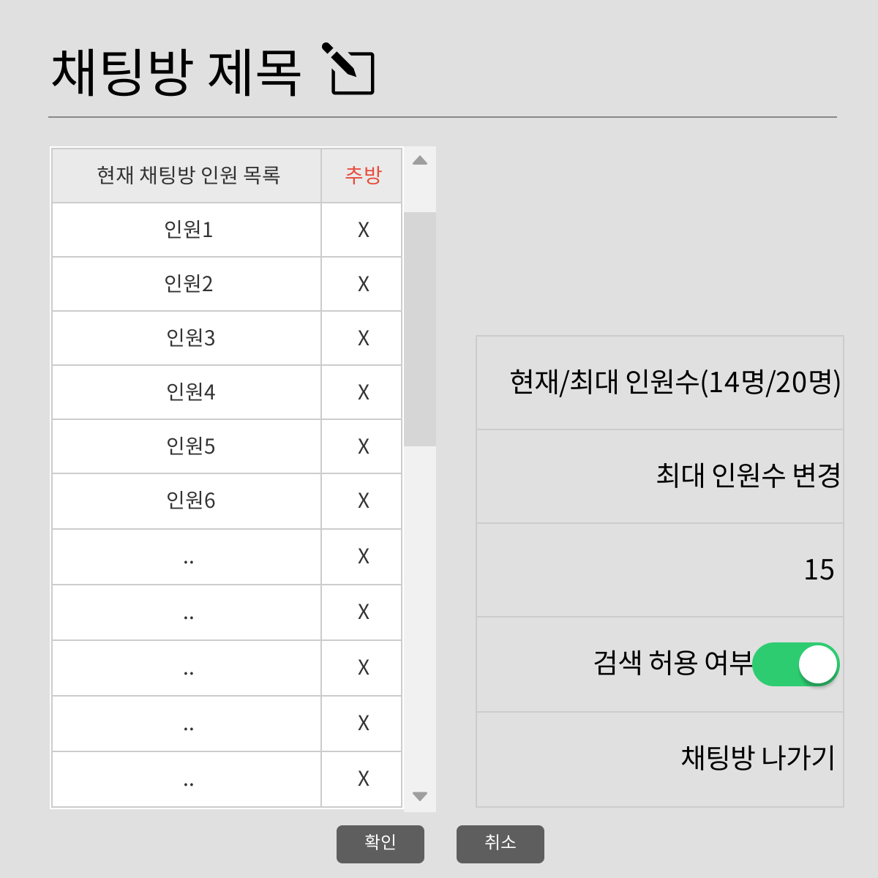
1. 화면 레이아웃

2. 데이터 구성항목
항목명(한글) | 컨트롤(영문) | 필수 | 수정여부 | 설명 |  |  | 비고/제약사항
채팅 참여자 | nickname | Y | N | 채팅 참여자
역할 | chatRole | Y | N | 채팅방에서 사용자의 역할 |  |  | 일반 채팅 참여자, 방장
채팅방 id | chatRoomNo | Y | N | 채팅방 고유 식별자
채팅방 제목 | chatRoomTitle | Y | Y | 채팅방 이름
채팅방 현재 인원수 | chatCurrent | Y | N | 채팅방에 현재 입장된 인원수
채팅방 최대 인원수 | chatMaximum | Y | Y | 채팅방에 입장할 수 있는 최대 인원수
항목명(한글) | 컨트롤(영문) | 필수 | 수정여부 | 설명 |  |  | 비고/제약사항
검색 허용 여부 | chatAllowed | Y | Y | 오픈 채팅방 검색에서 이 채팅방을 검색을 하게 허용할 수 있는지 여부

3. 처리 로직
이벤트명 | 입력값/파라미터 | 처리내용 |  |  |  | 출력/처리결과 |  | 비고
 | 시작 JSP | 프리젠테이션 레이어 설계 |  |  |  | 출력 JSP
채팅방 제목.onClick() |  | 클릭하면 채팅방 제목을 수정할 수 있다. |  |  |  |  |  | 최대 30자

 | 채팅방 설정 UI | Path : URI (?) |  |  |  | 채팅방 설정 UI
 |  | Controller : 채팅 Ctrl
최대 인원수 변경.onClick() |  | 클릭하면 최대 인원수를 변경할 수 있다. |  |  |  |  |  | 최대 20명

 | 채팅방 설정 UI | Path : URI (?) |  |  |  | 채팅방 설정 UI
 |  | Controller : 채팅 Ctrl
검색 허용 여부.onClick() |  | 채팅방을 오픈 채팅방에서 검색이 가능하게 할지 여부를 설정한다.

 | 채팅방 설정 UI | Path : URI (?) |  |  |  | 채팅방 설정 UI
 |  | Controller : 채팅 Ctrl
추방.onClick() |  | 설정중인 채팅방의 채팅 참여자 중 한명을 선택해서 추방한다.

 | 채팅방 설정 UI | Path : URI (?) |  |  |  | 채팅방 설정 UI
 |  | Controller : 채팅 Ctrl
채팅방 나가기.onClick() |  | 현재 채팅방을 나가서 채팅 UI로 돌아간다. |  |  |  |  |  | 채팅방 방장이 없어진다.

 | 채팅방 정보 UI | Path : URI (?) |  |  |  | 채팅 UI
 |  | Controller : 채팅 Ctrl
확인.onClick() |  | 채팅방 설정을 현재 입력된 정보(채팅방 제목, 최대 인원수, 검색 허용 여부)대로 수정하고 채팅 UI로 돌아간다.

 | 채팅방 설정 UI | Path : URI (?) |  |  |  | 채팅 UI
 |  | Controller : 채팅 Ctrl
취소.onClick() |  | 채팅방 수정을 취소하고 채팅 UI로 돌아간다.

 | 채팅방 설정 UI | Path : URI (?) |  |  |  | 채팅 UI
 |  | Controller : 채팅 Ctrl

